画面遷移図
ヘッダー
管理者のみ
管理者用ログイン
ホーム
商品一覧

サイト説明
ダッシュボード
手動スクレイピング

ユーザー詳細
スクレイピング履歴

管理者用ユーザー一覧
管理者用ユーザー詳細

ホーム
画面名 | ホーム
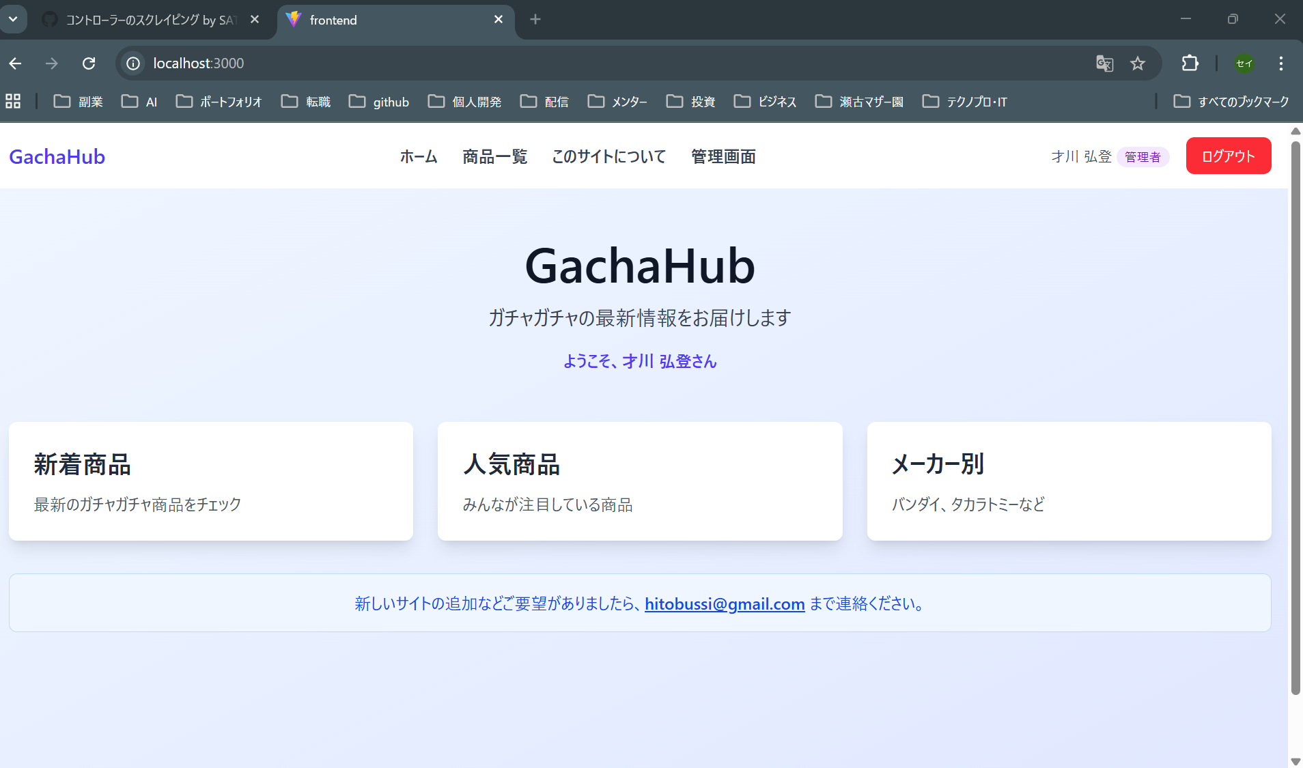
1
2
3
4
5
6

画面項目一覧

番号 | 画面項目名 | 説明
1 | システム名 | タイトル、短いシステム説明、「ようこそ、○○さん」表示
2 | 新着商品リンク | 商品一覧ページに新着商品のみ表示状態で遷移
3 | 人気商品 | 実装方法未決定
4 | メーカー別 | バンダイ、タカラトミーの指定後、メーカーに絞った状態で商品一覧ページに遷移
5 | メールアドレス | システム改善要望を送るメールアドレスを記載
6 | ヘッダー | 商品一覧やシステム概要ページのリンクを表示 詳細は「ヘッダー」シート

商品一覧
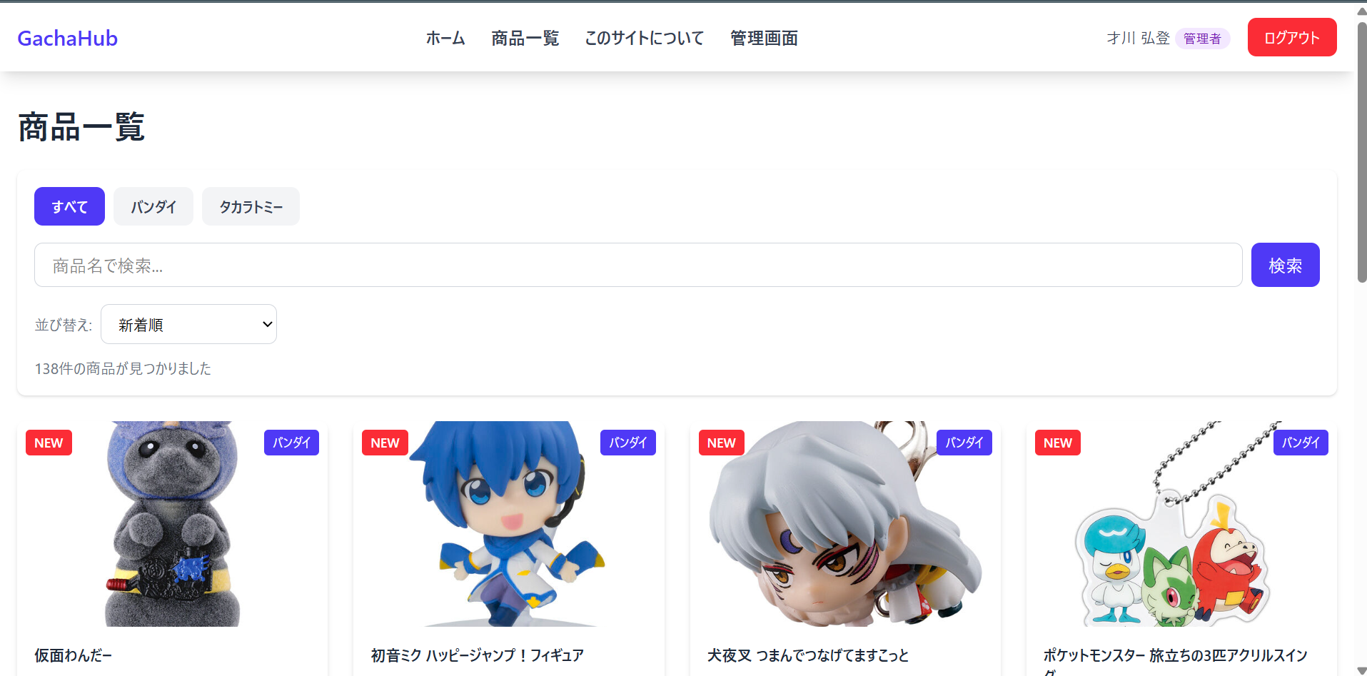
1
2
3
4
5
6
7
8
9
10
画面名 | 商品一覧

画面項目一覧

番号 | 画面項目名 | 説明
1 | ページ名 | ページ名を表示
2 | メーカー 「すべて」 | メーカーで絞る際に、すべてのメーカーを表示
3 | メーカー 「バンダイ」 | メーカーで絞る際に、バンダイの商品のみ表示
4 | メーカー 「タカラトミー」 | メーカーで絞る際に、タカラトミーの商品のみ表示
5 | 商品名検索欄 | 検索する文字を入力
6 | 検索ボタン | 商品名検索欄に入力された文字が含まれる商品を検索
7 | 並び替え | 商品の並び替え順を指定
8 | 商品一覧 | 検索条件に合う商品の一覧を表示
9 | 商品リンク | 商品の画像、新着、メーカーを表示。リンクになっており、押下したら各メーカーの詳細ページに遷移
10 | ヘッダー | 商品一覧やシステム概要ページのリンクを表示 詳細は「ヘッダー」シート

サイト説明
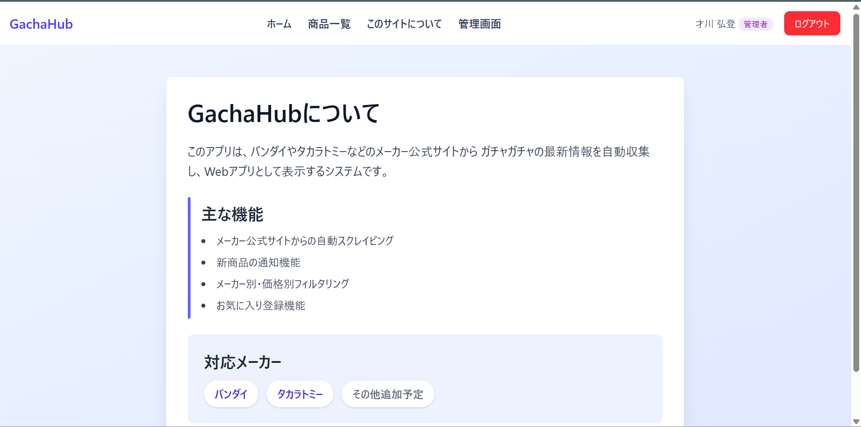
1
2
画面名 | サイト説明

画面項目一覧

番号 | 画面項目名 | 説明
1 | システム概要説明文 | システム概要の説明文表示。概要、主な機能、対応メーカーを記載。
2 | ヘッダー | 商品一覧やシステム概要ページのリンクを表示 詳細は「ヘッダー」シート

ユーザー詳細
画面名 | ユーザー詳細
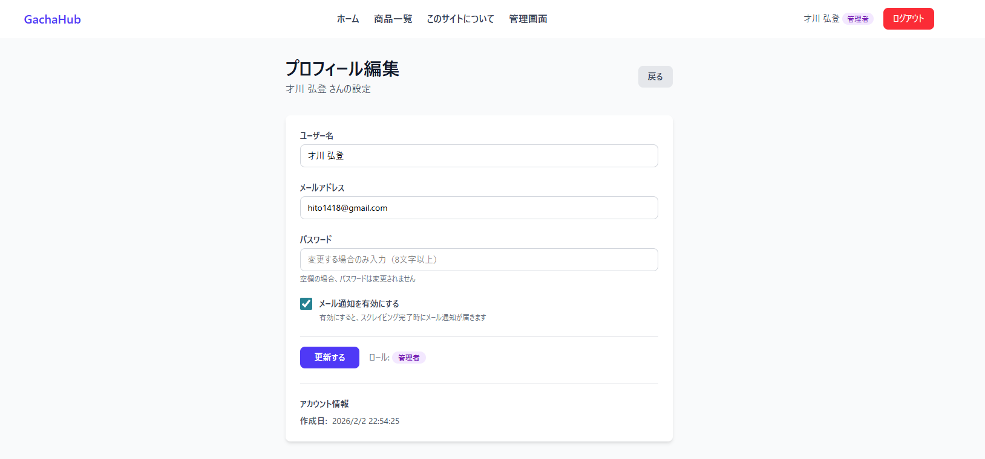
1
2
3
4
5
6
7
8
9
10
11

画面項目一覧

番号 | 画面項目名 | 説明
1 | ページ名 | ページ名を表示
2 | ページ名 サブタイトル | 「○○の設定」とユーザー名を表示
3 | 戻るボタン | ホーム画面に遷移
4 | ユーザー名 | 現在のユーザー名が表示。変更すれば、ユーザー名の編集が可能。
5 | メールアドレス | 現在のメールアドレス。変更すれば、メールアドレスの編集が可能。
6 | パスワード | 初期値は空欄。入力した場合のみ変更される。
7 | メール通知 | メール通知の有効、無効を設定できる。
8 | 更新ボタン | 押下すると、ユーザー情報が編集した内容に更新される
9 | ロール | ユーザーのロールを表示。現在は管理者のみ
10 | アカウント情報 | アカウントの作成日を表示。
11 | ヘッダー | 商品一覧やシステム概要ページのリンクを表示 詳細は「ヘッダー」シート

ダッシュボード
画面名 | ダッシュボード
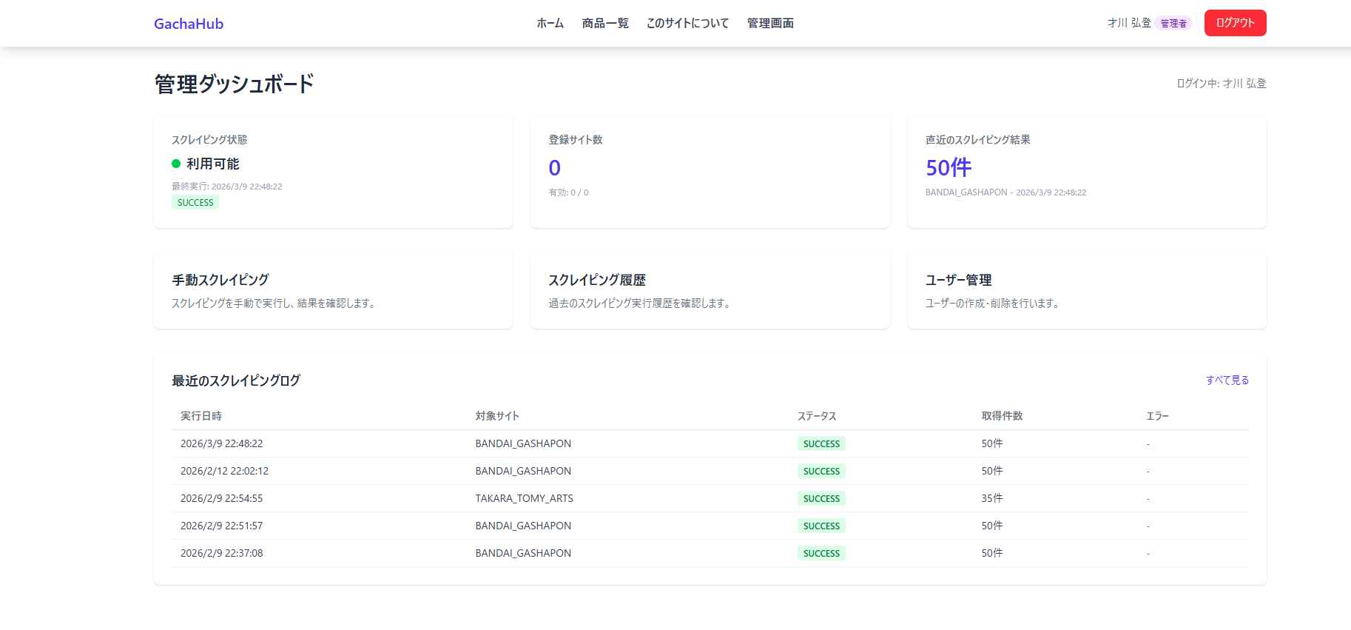
1
2
3
4
5
6
7
8
9
10

画面項目一覧

番号 | 画面項目名 | 説明
1 | ページ名 | ページ名を表示
2 | ログイン中ユーザー | ログイン中のユーザー名を「ログイン中: ○○」と表示
3 | スクレイピング状態 | スクレイピングの利用可否を表示
4 | 登録サイト数 | スクレイピング対象サイトの数を表示。現在は機能していない。
5 | 直近のスクレイピング結果 | 最後に行ったスクレイピングで取得した件数とメーカー、日時を表示。
6 | 手動スクレイピング | 押下すると手動スクレイピング画面に遷移。
7 | スクレイピング履歴 | 押下するとスクレイピング履歴画面に遷移。
8 | ユーザー管理 | 押下すると管理者用ユーザー一覧画面に遷移。
9 | 最近のスクレイピングログ | 直近5件のスクレイピングの実行日時、対象サイト、成功失敗、取得件数、エラー内容を表示
10 | ヘッダー | 商品一覧やシステム概要ページのリンクを表示 詳細は「ヘッダー」シート

管理者用ログイン
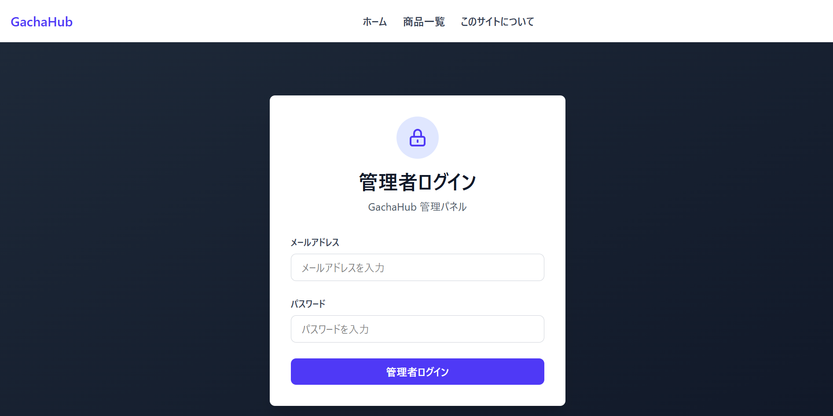
1
2
3
4
5
画面名 | 管理者用ログイン

画面項目一覧

番号 | 画面項目名 | 説明
1 | ページ名 | ページ名を表示
2 | メールアドレス | ログインするユーザーのメールアドレスを入力
3 | パスワード | ログインするユーザーのパスワードを入力
4 | 管理者用ログインボタン | ボタン押下したら入力したユーザーでログインし、ダッシュボード画面に遷移。
5 | ヘッダー | 商品一覧やシステム概要ページのリンクを表示 詳細は「ヘッダー」シート

スクレイピング履歴
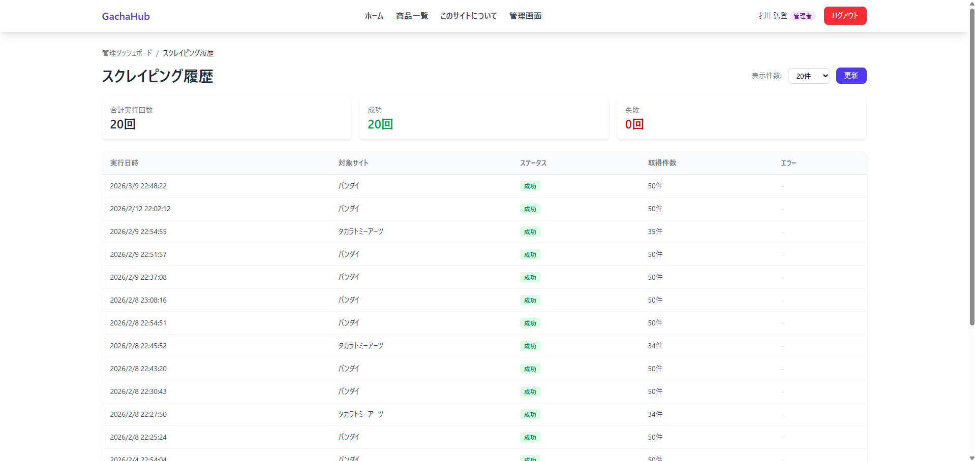
1
2
3
4
5
6
7
8
9
10
11
12
13
14
画面名 | スクレイピング履歴

画面項目一覧

番号 | 画面項目名 | 説明
1 | ページ名 | ページ名を表示
2 | アクセスパス | どのページにアクセスしているかを表すパスを表示
3 | 表示件数 | ログの表示件数を設定する
4 | 更新ボタン | 設定したログの表示件数に更新する
5 | 合計実行回数 | 実際に表示されているログの件数
6 | 成功件数 | 実際に表示されているログのうち、成功している件数
7 | 失敗件数 | 実際に表示されているログのうち、失敗している件数
8 | ログ表示エリア | スクレイピングログを表示するエリア
9 | 実行日時 | スクレイピングが実行された日時
10 | 対象サイト | スクレイピングの対象サイト
11 | ステータス | スクレイピングの成功可否
12 | 取得件数 | スクレイピングで取得した件数
13 | エラー | スクレイピングが失敗した場合のエラー内容
14 | ヘッダー | 商品一覧やシステム概要ページのリンクを表示 詳細は「ヘッダー」シート

手動スクレイピング
画面名 | 手動スクレイピング
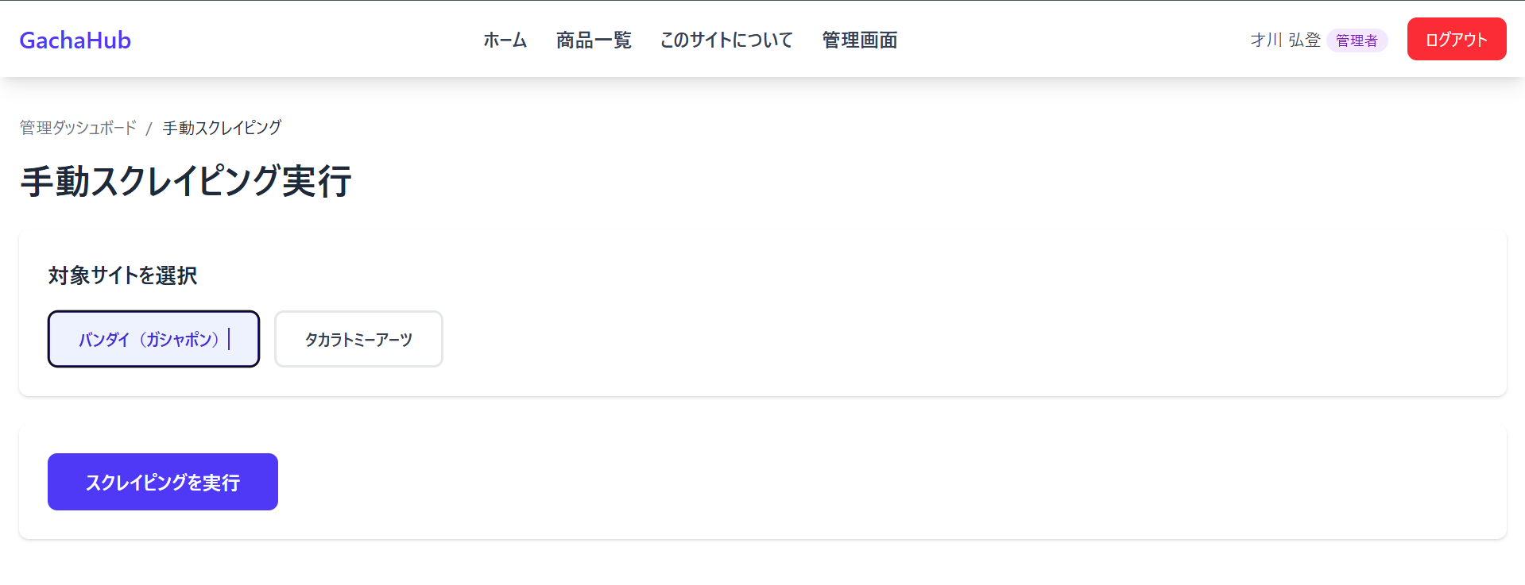
1
2
3
4
5

画面項目一覧

番号 | 画面項目名 | 説明
1 | ページ名 | ページ名を表示
2 | アクセスパス | どのページにアクセスしているかを表すパスを表示
3 | 対象サイト選択 | スクレイピング対象サイトを選択
4 | スクレイピング実行 | ボタン押下後、スクレイピングが実行される
5 | ヘッダー | 商品一覧やシステム概要ページのリンクを表示 詳細は「ヘッダー」シート

管理者用ユーザー一覧
画面名 | 管理者ユーザー一覧
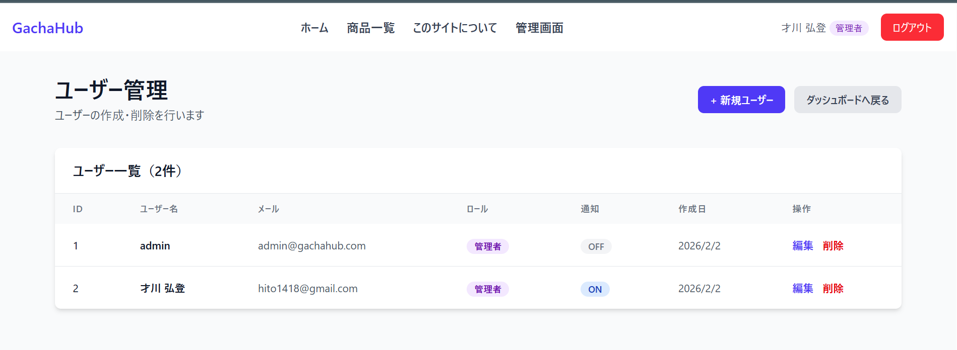
1
2
3
4
5
6
7
8
9
10
11
12
13

画面項目一覧

番号 | 画面項目名 | 説明
1 | ページ名 | ページ名を表示
2 | 新規ユーザーボタン | ボタンを押下することでユーザーを作成できる。
3 | ダッシュボードに戻るボタン | ダッシュボード画面に遷移する。
4 | ユーザー一覧エリア | ユーザー一覧を表示するエリア。ユーザー数も表示。
5 | ID | ユーザーのID
6 | ユーザー名 | ユーザーの名前
7 | メール | ユーザーのメールアドレス
8 | ロール | ユーザーのロール。一般ユーザーと管理者がある。
9 | 通知 | 通知のONOFF
10 | 作成日 | ユーザーの作成日
11 | 編集 | 押下することで、管理者用ユーザー詳細ページに遷移。
12 | 削除 | 押下することで、ユーザーを削除する
13 | ヘッダー | 商品一覧やシステム概要ページのリンクを表示 詳細は「ヘッダー」シート

管理者用ユーザー詳細
画面名 | 管理者ユーザー詳細
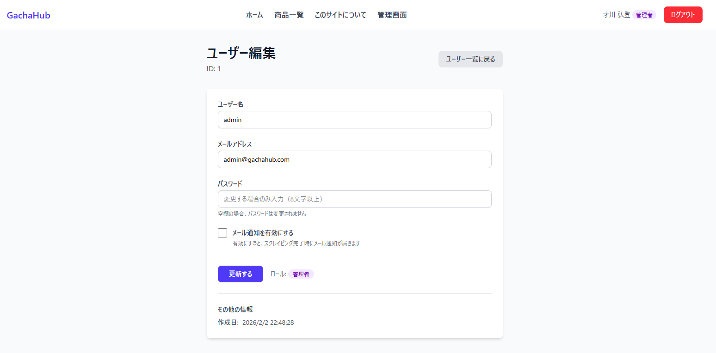
1
2
3
4
5
6
7
8
9
10
11

画面項目一覧

番号 | 画面項目名 | 説明
1 | ページ名 | ページ名を表示
2 | ID | 対象ユーザーのIDを表示
3 | ユーザー一覧に戻るボタン | 管理者ユーザー一覧画面に遷移
4 | ユーザー名 | 現在のユーザー名が表示。変更すれば、ユーザー名の編集が可能。
5 | メールアドレス | 現在のメールアドレス。変更すれば、メールアドレスの編集が可能。
6 | パスワード | 初期値は空欄。入力した場合のみ変更される。
7 | メール通知 | メール通知の有効、無効を設定できる。
8 | 更新ボタン | 押下すると、ユーザー情報が編集した内容に更新される
9 | ロール | ユーザーのロールを表示。現在は管理者のみ
10 | アカウント情報 | アカウントの作成日を表示。
11 | ヘッダー | 商品一覧やシステム概要ページのリンクを表示 詳細は「ヘッダー」シート

ヘッダー
1
2
3
4
5
6
7
画面名 | ヘッダー

番号 | 画面項目名 | 説明
1 | システム名 | GachaHubアイコンを表示。押下すると、ホーム画面に遷移
2 | ホーム | ホーム画面に遷移
3 | 商品の一覧 | 商品の一覧画面に遷移
4 | このサイトについて | サイト説明画面に遷移
5 | 管理画面 | ダッシュボード画面に遷移。管理者ユーザーのみ表示。
6 | ユーザー | ユーザー名、ロールを表示。押下すると、ユーザー詳細ページに遷移
7 | ログアウト | ログインユーザー情報を削除して、管理者用ログイン画面に遷移。管理者ユーザーのみ表示。

